Лист1
Рододендрон гибридный Azurro / Азурро (тёмно-фиолетовый, VI, H - 110, D - 150, 10 см, морозостоек), С2 - 1300 рублей | 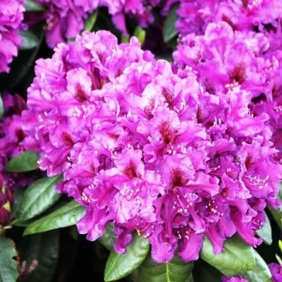
Рододендрон гибридный Goldbuket / Голдбукет (жёлтый, VI, H - 100, D - 120, 7 см, морозостоек), С2 - 1300 рублей | 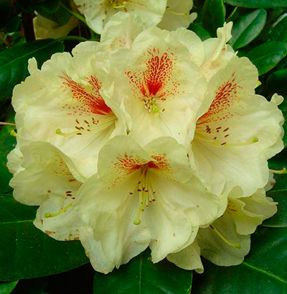 3
Рододендрон гибридный Cunningham's White / Каннингамс (белый, VI, H - 200, D - 200, 5 см, морозостоек), С2 - 1300 рублей | 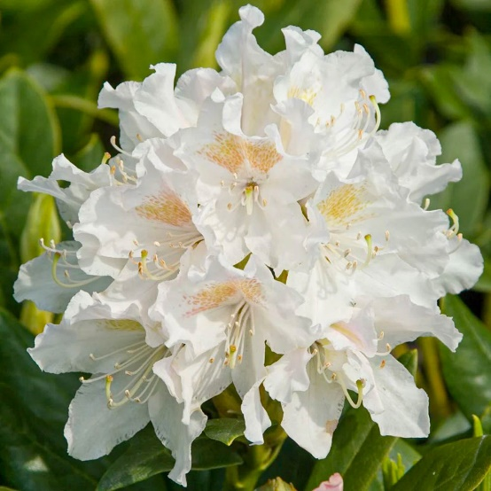
Рододендрон гибридный Helsinki University / Хельсинки (лиловый, VI, H - 170, D - 150, 8 см, морозостоек), С2 - 1500 рублей | 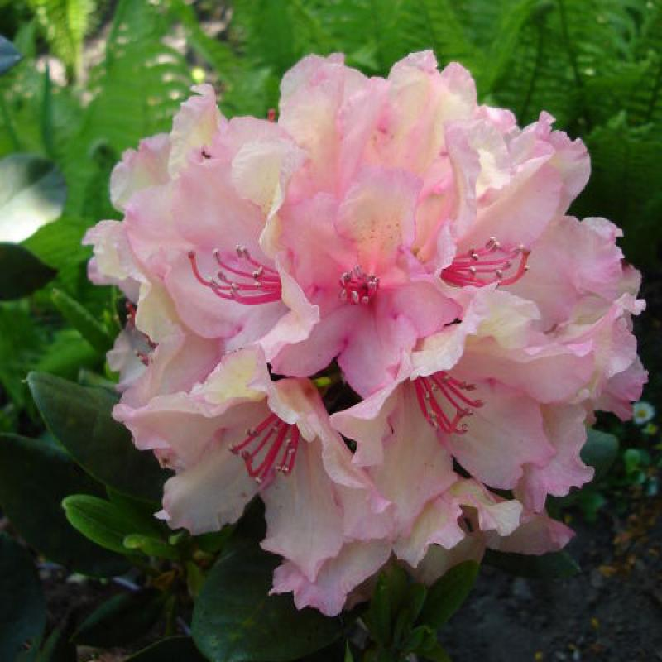 3

